Total-Recibidos
INFORME MENSUAL DE QUEJAS, RECLAMOS, SUGERENCIAS Y SOLICITUDES DE INFORMACIÓN

ENTIDAD: UNIDAD ADMINISTRATIVA ESPECIAL DE CATASTRO DISTRITAL |  |  | SECTOR: HACIENDA
PERIODO DEL INFORME: | 2016-02-01 | 2016-02-29

Total de Requerimientos Recibidos por Sistema de Registro PQR
 | Total
SDQS | 78

 |  | Total de Requerimientos Recibidos | 78

 | Total de Requerimientos Recibidos por Sistema de Registro PQR
 | Recibidos | Etiquetas de columna
 | Canal | SDQS | Total general
 | WEB | 22 | 22
 | TELEFONO | 11 | 11
 | PRESENCIAL | 7 | 7
 | ESCRITO | 12 | 12
 | E-MAIL | 12 | 12
 | BUZON | 14 | 14
 | Total general | 78 | 78

 | Análisis

 | La matriz muestra los principales canales utilizados por la ciudadanía para presentar solicitudes a la UAECD; destacándose en este periodo la WEB con un total de 22 solicitudes que equivalen al 29%, siendo en su mayoría solicitudes de información de diversos temas que no son de competencia de la UAECD. El segundo canal con mayor porcentaje fue el buzón de sugerencias con un total de 14 solicitudes que equivalen al 18%, especialmente utilizado para presentar reclamos por la demora en la atención en los Supercades, es preciso mencionar que el aumento en los reclamos y quejas en el mes se debe a la UAECD no contaba con todo el recurso humano necesario para atender a la ciudadanía a tiempo, lo anterior debido al vencimiento de los contratos laborales de los funcionarios que atienden la red de Supercades, como consecuencia de lo anterior se incrementó el tiempo de llamado al punto, sin embargo también se recibieron felicitaciones a los funcionarios por su buena gestión. Por el canal escrito se recibieron 12 radicados equivalentes al 15%, utilizado para solicitar certificaciones de vivienda. Por el e-mail (contactenos@catastrobogota.gov.co) se recibieron 12 radicados que equivalen al 15%, utilizado principalmente para averiguar por el estado de una radicación o para solicitar información sobre trámites catastrales. Por el canal telefónico fueron recibidas 11 solicitudes equivalentes al 14%, correspondiente a reclamos por la demora en la atención de las radicaciones. y se recibieron 7 solicitudes por el canal presencial equivalentes al 9%, en su mayoría quejas por el servicio prestado por los funcionarios en los Supercades debido al inconformismo que genera la exigencia de los requisitos para adelantar trámites luego de un largo tiempo de espera.

febrero_
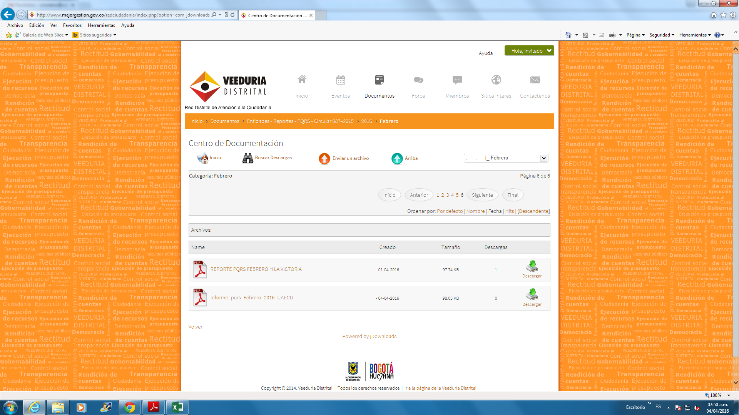

Total-Solucionados
INFORME MENSUAL DE QUEJAS, RECLAMOS, SUGERENCIAS Y SOLICITUDES DE INFORMACIÓN

Total de Requerimientos Solucionados Por Sistema
 | Total
SDQS | 56

 | Top de Solucionados | 56

Solucionados | Etiquetas de columna
Sistema PQRS/Tipología | CONSULTA | RECLAMO | SOLICITUD DE INFORMACIÓN | SUGERENCIA | FELICITACIÓN | DERECHO DE PETICIÓN DE INTERÉS GENERAL | DERECHO DE PETICIÓN DE INTERÉS PARTICULAR | Total general
SDQS | 2 | 22 | 2 | 1 | 9 | 5 | 15 | 56
Total general | 2 | 22 | 2 | 1 | 9 | 5 | 15 | 56

Análisis

La tabla anterior muestra la tipología de las radicaciones resueltas durante el mes de febrero de 2016. En primer lugar se resolvieron 22 reclamos equivalentes al 39%, relacionado con la demora en la respuesta a los trámites radicados y los largos tiempos de espera en sala, estos se han incrementado por la falta de recurso humano para la atención debido a la finalización de los contratos laborales y los tiempos que implica la contratación de los mismos. Se resolvieron 15 derechos de petición de interés particular que representan el 26%, relacionado con la expedición de certificaciones de vivienda. Se resolvieron 9 felicitaciones que equivalen al 16%, por la atención prestada por los funcionarios en los SuperCADE. Se atendieron 5 derechos de petición de interés general que representa el 9%, relacionados con los servicios de atención a la ciudadanía, se atendieron 2 consultas que representan el 4%, así como 2 solicitudes de información que representan el 4%, relacionadas con temas de misionales de la UAECD y finalmente se atendió 1 sugerencia que representa el 2%, relacionada con la solicitud de un punto de atención en el Cade de Toberin.

Top-Requerimientos-Subtema
INFORME MENSUAL DE QUEJAS, RECLAMOS, SUGERENCIAS Y SOLICITUDES DE INFORMACIÓN

Top 5 Requerimientos por Asunto o Subtema
 | Total
AVALUO CATASTRAL | 5
CENSO INMOBILIARIO | 5
CERTIFICADOS: VIVIENDA, CATASTRAL | 8
ATENCION SERVIDORES RED CADE | 10
TRAMITES: MORAS, PRIORIDADES | 15
ATENCION Y SERVICIO A LA CIUDADANIA | 27

 |  | Total - Top 5 de Requerimientos | 70

Top 5 de Requerimientos por Asunto o Subtema
Top 5 de Requerimientos | Etiquetas de columna
Asunto o Subtema | RECLAMO | DERECHO DE PETICIÓN DE INTERÉS PARTICULAR | FELICITACIÓN | DERECHO DE PETICIÓN DE INTERÉS GENERAL | QUEJA | SUGERENCIA | CONSULTA | SOLICITUD DE INFORMACIÓN | Total general
ATENCION Y SERVICIO A LA CIUDADANIA | 7 | 8 | 3 | 4 | 2 | 1 | 1 | 1 | 27
TRAMITES: MORAS, PRIORIDADES | 15 |  |  |  |  |  |  |  | 15
ATENCION SERVIDORES RED CADE | 1 |  | 6 |  | 3 |  |  |  | 10
CERTIFICADOS: VIVIENDA, CATASTRAL | 2 | 6 |  |  |  |  |  |  | 8
CENSO INMOBILIARIO | 1 | 3 |  | 1 |  |  |  |  | 5
AVALUO CATASTRAL | 2 | 2 |  | 1 |  |  |  |  | 5
Total general | 28 | 19 | 9 | 6 | 5 | 1 | 1 | 1 | 70
Análisis

La matriz anterior muestra en su orden los subtemas más relevantes en el mes de enero, destacándose en mayor número los temas relacionados con la Atención y servicio a la ciudadanía, con un total de 27 radicados que equivalen al 39%, relacionados con derechos de petición de interés particular y general relacionados con temas misionales de la UAECD y reclamos por demora en la atención en los SuperCades, estos reclamos son debidos a la disminución de los funcionarios designados a la atención en los diferentes puntos por la finalización de los contratos laborales y la complejidad de la renovación por cambios y ajustes de la nueva administración distrital. En segundo lugar, se encuentra los trámites por mora con 15 requerimientos que representan el 21%, relacionado principalmente con reclamos por la mora en la respuesta a las radicaciones, en tercer lugar encontramos la atención de los servidores en la Red Cade con un total de 10 requerimientos que representan el 14%, destacándose las felicitaciones por el servicio prestado. El cuarto tema estuvo relacionado con los Certificaciones catastrales y de vivienda, con un total de 8 radicados que representa el 12% y finalmente el quinto lugar lo ocuparon las solicitudes de revisión de avalúo catastral con 5 requerimientos que representa el 7% y el censo inmobiliario con 5 radicaciones que representan el 7%.

Estadisticas_GCAU
UNIDAD ADMINISTRATIVA ESPECIAL DE CATASTRO DISTRITAL Sector Hacienda
ESTADÍSTICAS INFORME DE TRANSPARENCIA - 2016

Usuarios atendidos por punto
Canal presencial Turnos | Enero | Febrero | total puntos
20 de julio | 1,728 | 1,945 | 3,673
Americas | 2,775 | 3,308 | 6,083
Bosa | 1,953 | 2,061 | 4,014
CAD | 13,884 | 15,370 | 29,254
Suba | 2,975 | 3,028 | 6,003
total mes | 23,315 | 25,712 | 49,027
Participación mes en el total | 47.56% | 52.44%
Datos actualizados según reporte mensual de "Servicios_Atendidos" del SAT (Cantidad_Atendidos_por_serv icio)
Usuarios atendidos por punto

Participación mes en el total para usuarios atendidos en puntos

Trámites radicados
Trámites | Enero | Febrero | total tipo trámite | Participación
TI - Trámite Inmediato | 20,985 | 23,529 | 44,514 | 93.30%
TNI - Trámite No Inmediato | 1,399 | 1,797 | 3,196 | 6.70%
total mes | 22,384 | 25,326 | 47,710 | 100.00%
Participación TI en el total | 47.14% | 52.86%
Participación TNI en el total | 43.77% | 56.23%

Trámites radicados

Participación mensual sobre el total año

Trámites no inmediatos más solicitados
Trámites | Enero | Febrero | total tipo trámite
074-CERTIFICACION DE CABIDA Y LINDEROS | 172 | 229 | 401
042-REVISION AVALUO | 133 | 213 | 346
021-DESENGLOBE NPH-NO PROPIEDAD HORIZONTAL | 115 | 167 | 282
005-MODIFICACION ESTRATO USO Y DESTINO | 122 | 155 | 277
031-INCORPORACION CONSTRUCCION NPH | 116 | 126 | 242
045-RECURSO DE REPOSICION | 129 | 87 | 216
071-CERTIFICACIONES MANUALES CONSERVACION | 78 | 107 | 185
010-CAMBIO DE NOMBRE | 80 | 86 | 166
022-DESENGLOBE PROPIEDAD HORIZONTAL | 68 | 97 | 165
064-CANCELACION PREDIO | 59 | 100 | 159
total mes | 1,072 | 1,367 | 2,439

Trámites no inmediatos más solicitados

Total de trámites no inmediatos más solicitados por punto de atención
Punto de atención | Enero | Febrero | Total punto
20 DE JULIO | 86 | 60 | 146
AMERICAS | 42 | 67 | 109
BOSA | 71 | 80 | 151
CAD | 549 | 725 | 1,274
CAD 2DO PISO | 244 | 374 | 618
SUBA | 80 | 61 | 141
Total mes | 1072 | 1367 | 2,439

Total de trámites no inmediatos más solicitados por punto de atención

Certificaciones atendidas
Canal de atención | Enero | Febrero | total canal atención | Participación
Presencial | 19,025 | 20,834 | 39,859 | 27.02%
Página WEB | 46,838 | 60,845 | 107,683 | 72.98%
total mes | 65,863 | 81,679 | 147,542 | 100.00%

Certificaciones atendidas

Certificaciones expedidas canal virtual "Catastro en línea"
Virtual | Enero | Febrero | total tipo certificado
Certificado Catastral | 22,576 | 28,981 | 51,557
Certificado Censo Inmobiliario | 24,262 | 31,864 | 56,126
total mes | 46,838 | 60,845 | 107,683

Certificaciones expedidas canal virtual "Catastro en línea"

REQUERIMIENTOS EN EL SDQS POR TIPO
Tipo de requerimiento | Ene | Feb | Total general
PETICIÓN DE INTERÉS PARTICULAR | 16 | 26 | 42
RECLAMO | 9 | 28 | 37
SOLICITUD INFORMACIÓN | 2 | 1 | 3
FELICITACIÓN | 1 | 9 | 10
QUEJA | 1 | 5 | 6
PETICIÓN DE INTERÉS GENERAL | 6 | 7 | 13
CONSULTA | 1 | 1 | 2
SUGERENCIA | 1 | 1 | 2
Total general | 37 | 78 | 115

REQUERIMIENTOS EN EL SDQS POR TIPO

REQUERIMIENTOS EN EL SDQS POR CANAL
Canal de recepción | ene | feb | Total general
SDQS ALCALDÍA | 15 | 22 | 37
PRESENCIAL | 0 | 7 | 7
BUZÓN | 6 | 14 | 20
VIRTUAL | 2 | 12 | 14
TELEFÓNICO | 2 | 11 | 13
ESCRITO | 12 | 12 | 24
Total general | 37 | 78 | 115

REQUERIMIENTOS EN EL SDQS POR CANAL

Atención canal telefónico
Datos Mensuales linea 7600 | Enero | Febrero | totales
# Llamadas atendidas | 2,255 | 2,840 | 5,095
minutos promedio por llamada | 2.79 | 2.56 | 2.68
Total horas mes llamadas atendidas | 104.99 | 121.31 | 226.30

